Planilha1
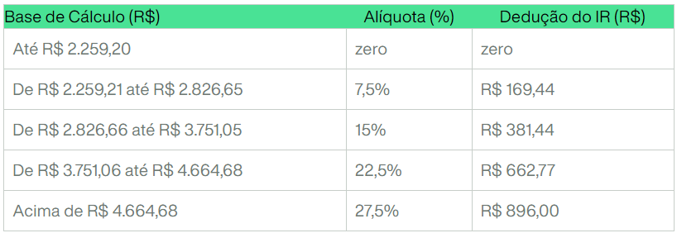
Salário | FGTS | INSS |  | IRRF |  | Tabela IRRF 2024
R$ 5,000.00 | 8% | 7.50% | 0 | 0% | 0.00
 | R$ 400.00 | 9% | R$ 21.18 | 7.50% | R$ 169.44
 |  | 12% | R$ 101.18 | 15% | R$ 381.44
 |  | 14% | R$ 181.18 | 22.50% | R$ 662.77
 |  | Teto | R$ 908.86 | 27.50% | R$ 896.00
 |  | INSS | R$ 518.82 | IRRF | R$ 345.50
 |  | Sal - INSS | R$ 4,481.18 | Salário Líquido | R$ 4,135.68

